1. Woche
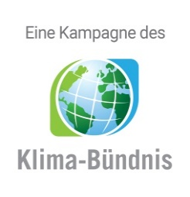

km-Erfassungsbogen
für alle Teilnehmenden, die KEINEN Internetaccount nutzen!

 |  | 1. Woche vom | 2023-09-03 | bis | 09/09/2023

 |  |  | Vor- und Nachname:

 |  |  | Teamname:

 | Anzahl der geradelten Kilometer und Fahrten

 | Tag | Datum | km | Fahrten | Anmerkung
 | 1 | 2023-09-03
 | 2 | 2023-09-04
 | 3 | 2023-09-05
 | 4 | 2023-09-06
 | 5 | 2023-09-07
 | 6 | 2023-09-08
 | 7 | 2023-09-09
 |  | Summe:

 | ACHTUNG: Bitte das Radelprotokoll möglichst tagesaktuell führen. Der Bogen muss einmal wöchentlich im lokalen Koordinationsbüro abgegeben werden.

 | Zutreffendes ankreuzen
 |  | Bei Teamübersichten nur Initialen anzeigen
 |  | Ich bin NICHT damit einverstanden, dass meine Teammitglieder meine erradelten Gesamtkilometer sehen können

 | Pflichtfeld
 |  | Ich habe die umseitige Datenschutzerklärung zur Kenntnis genommen willige ein, dass meine Angaben und Daten für die dort aufgeführten Zwecke erhoben und gespeichert werden. Mir ist bewusst, dass ich meine Einwilligung jederzeit für die Zukunft per E-Mail an datenschutz@stadtradeln.de widerrufen kann.

 | Ort, Datum |  |  |  |  | Unterschrift

 | Bitte bis spätestens zum |  |  | 2023-09-13 | abgeben bei bzw. senden an:

 | Lina Sophie Koop - Nachhaltigkeitsmanagerin
 | Hochtorstraße 17
 | 23730 Neustadt in Holstein

 | Tel: (04561) 619-511 |  |  | Fax (04561) 619-1511

 | E-Mail: lkoop@stadt-neustadt.de

